Data Definities
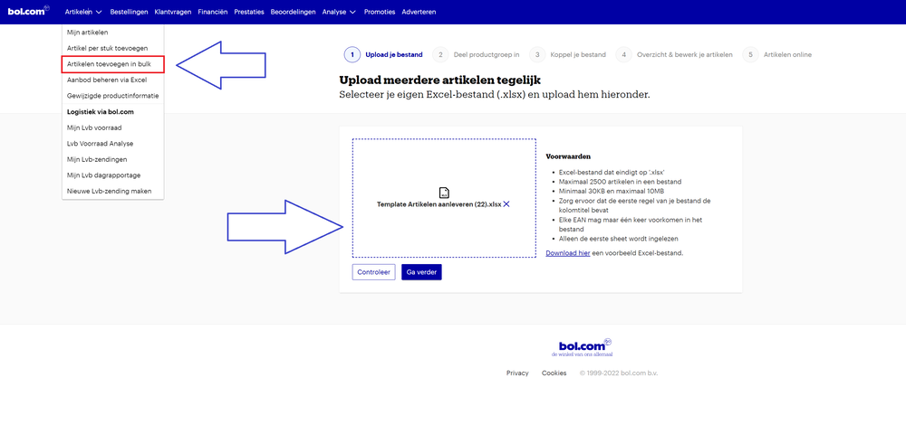
Upload
"Klaar met het aanvullen van de productinformatie? Upload je aanpassingen via de volgende stappen: 1, Sla je bestand op 2, Open je verkoopaccount 3, Selecteer: ""Artikelen toevoegen in Bulk in het menu 4, Upload je bestand "

Legenda
Kleur | Betekenis
 | Verplichte attributen
 | Optionele attributen
 | Niet van Toepassing

Attribuut Naam | Attribuut Definitie | Attribuut Invulinstructie
Aantal artikelen in verpakking | Hoeveel artikelen zitten er in de verpakking?
Aantal snijplanken
Aantal stuks in verpakking | Het aantal stuks waar het pakket uit bestaat
Aanvullende functies | Beschrijf hier de aanvullende functie van het product
Anti-slip | Is het product anti-slip?
Antibacterieel
Beschrijving | De beschrijving zoals deze wordt getoond op de productpagina. Het is mogelijk gebruik te maken van html tags. | Vul hier de commerciële beschrijving in zoals deze op de website getoond moet worden. Deze dient Nederlandstalig te zijn en bij voorkeur in de ‘jij-vorm’ geschreven te worden. Deze beschrijving mag maximaal 3000 tekens bevatten.Een goede productbeschrijving sluit aan op de titel en helpt de klant met het maken van zijn aankoopbeslissing. Daarom is complete, relevante en gestructureerde informatie belangrijk en daarin dient correcte interpunctie gebruikt te worden. Vermijd daarbij woorden als ‘actie’ en ‘aanbieding’ en verwijzingen naar externe bronnen.
Diameter | De doorsnede van het product. Indien dit attribuut niet relevant is, vul een 0 in.
Dikte snijplank
EAN | Hier kunt u opgeven wat het EAN van het product is Dit dient een officieel uitgegeven EAN te zijn van 13 cijfers | Een EAN dient te bestaan uit 13 cijfers. Wanneer het EAN niet uit 13 cijfers bestaat vul dan aan door er nullen voor te plaatsen
Fabrieksgarantie termijn | Kies de termijn van de fabrieksgarantie. Ben je de leverancier maar niet de fabrikant? Kies hier dan de garantie die de fabrikant geeft. Indien dit attribuut niet relevant is, kies de waarde 'Geen garantie'.
Fabrikant Adres | De Europese GPSR-wetgeving verplicht verkopers om informatie te delen over de fabrikant. In dit veld vul je het postadres van de fabrikant in. Zorg ervoor dat je ook de attributen Fabrikant email en Fabrikant Naam vult. | Hier minimaal een telefoonnummer van de fabrikant vermelden.
Fabrikant Naam | De Europese GPSR-wetgeving verplicht verkopers om informatie te delen over de fabrikant van een product. In dit veld vul je de naam, de geregistreerde handelsnaam of het geregistreerde handelsmerk van de fabrikant in. Zorg ervoor dat je ook de attributen Fabrikant Adres en Fabrikant email vult.
Fabrikant email | De Europese GPSR-wetgeving verplicht verkopers om informatie te delen over de fabrikant. In dit veld vul je het e-mail adres van de fabrikant in. Zorg ervoor dat je ook de attributen Manufacturer Address en Manufacturer Name vult.
Flexibel | Is het artikel flexibel?
Hoogpolig | Is dit artikel hoogpolig?
Inclusief handvat | Wordt de steel uitgeleverd bij bestelling van dit artikel?
Inclusief houder
Ingeweven motief
Interne referentie
Kleur | De (hoofd)kleur(en) van het product. | Het is mogelijk om meerdere kleuren te vermelden. Gebruik een ; als scheidingsteken. Voorbeeld: Rood;Wit;Blauw. Maak gebruik van een hoofdletter aan het begin van het woord.
MPN (Manufacturer Part Number) | MPN staat voor Manufacturer Part Number Dit is het unieke nummer dat de producent aan het product heeft gegeven
Materiaal | Het materiaal of materialen waarvan het product gemaakt is. | Het is mogelijk om meerdere materialen te vermelden. Gebruik een ; als scheidingsteken. Voorbeeld: Nylon;Polyester. Maak gebruik van een hoofdletter aan het begin van het woord.
Merk | Het merk van het betreffende product. Een product mag alleen als merkproduct worden aangeboden als het merk voor dat type artikel geregistreerd is bij BOIP. Het merk dient zichtbaar te zijn op de originele productverpakking of op het artikel zelf en daarnaast ook op de productafbeeldingen. Stickers zijn hiervoor niet toegestaan. Bij merkloze artikelen vul je hier “merkloos” in. Begin het merk altijd met een hoofdletter. | Het merk van het desbetreffende product. De titelopbouw begint met het merk. Begin het merk altijd met een hoofdletter.
Met omhoogstaande randen
Met sapgeul
Met uitsparing
Patroon | Is er een bepaalde en eventueel terugkerende tekening/bewerking zichtbaar op het artikel? Indien nee, kies voor effen.
Product breedte | Breedte van het product
Product gewicht | Hoeveel weegt het product? Het gaat hier om het totaalgewicht van het product, zonder verpakking.
Product hoogte | Hoogte van het product
Product lengte | De lengte van het product
Productgroep |  | Kies de product soort.
Productnaam | Geef hier de naam van het product op | Een goede titel bevat het merk van het artikel, een serienaam, een typenummer en enkele onderscheidende karaktereigenschappen. Voor de leesbaarheid is het daarnaast belangrijk dat de titel gemiddeld 70 tekens lang is, deze niet geheel in hoofdletters geschreven wordt en dat er tussen de verschillende gegevens koppeltekens worden gebruikt. Vermijd in de titel worden als ‘actie’ en ‘aanbieding’ en verwijzingen naar externe bronnen. Voorbeeld: [Merk] [Productcode of Productnaam] – [Producttype] – [Kenmerk 1] – [Kenmerk 2].
Productvariant ID
Reparatie type | Kies hierbij de service die de fabrikant aanbiedt wanneer een product gerepareerd moet worden. Carry-in = de klant stuurt het product op. On-site = de fabrikant repareert het product aan huis of voorziet de klant van een vervangend product. Pick up and return = het product wordt opgehaald bij de klant en weer gerepareerd afgeleverd.
Soort Snijplank
Speciaal voor kinderen | Is dit artikel speciaal voor kinderen ontworpen?
Thema | Het thema dat het product uit
Type badkamermat
Type tafellaken
Uitzonderingen fabrieksgarantie | Heeft het product uiteenlopende fabrieksgaranties per onderdeel, licht dat dan hier toe.
Vaatwasser veilig | Is dit artikel vaatwasserbestendig?
Verpakking breedte | Breedte van de verpakking
Verpakking hoogte | Hoogte van de verpakking
Verpakking lengte | Lengte van de verpakking
Verpakkingsgewicht | Gewicht van de verpakking
Verpakkingsinhoud | Wat is de inhoud van de bestelling | Vermeld hier alle extra's die worden meegeleverd bij het hoofdproduct
Voor binnen of buiten | Geef aan of het artikel geschikt is voor binnen of buiten
Vorm | Welke vorm heeft dit artikel?
Wasbaar | Is dit artikel wasbaar?
Wasvoorschrift | Omschrijf het wasvoorschrift van dit artikel.
Wegwerp | Is dit artikel slechts 1 keer te gebruiken?

